상품제안서
에이지 휴대용 여행용 구급약 파우치 2종세트 | 상품코드: S46154

 |  |  |  |  |  |  | 02-713-8555 | www.synergygift.co.kr
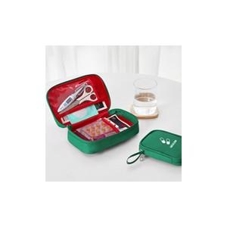

【상세/제작정보】

【인쇄/포장옵션】 | 실크 / OPP(비닐)

【공급단가】 | 수량 | 30~ | 100~ | 500~ | 1,000~ | 2,000~
*VAT별도 | 단가 | 9,750원 | 9,220원 | 8,770원 | 8,550원 | 8,400원

【상품 URL】 | https://www.synergygift.co.kr:443/src/goods_detail.php?gdno=46154

